界面&功能
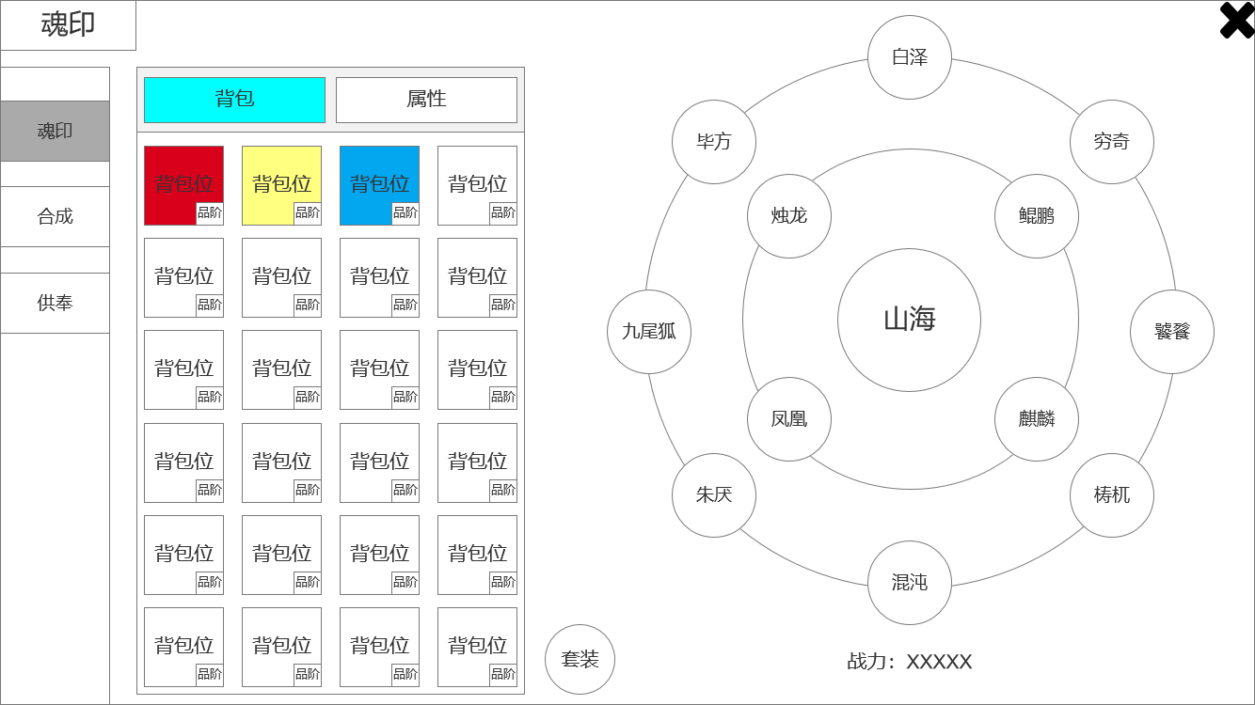
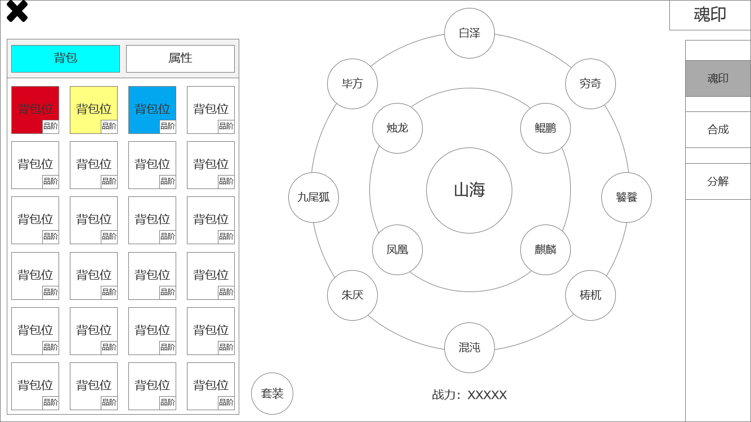
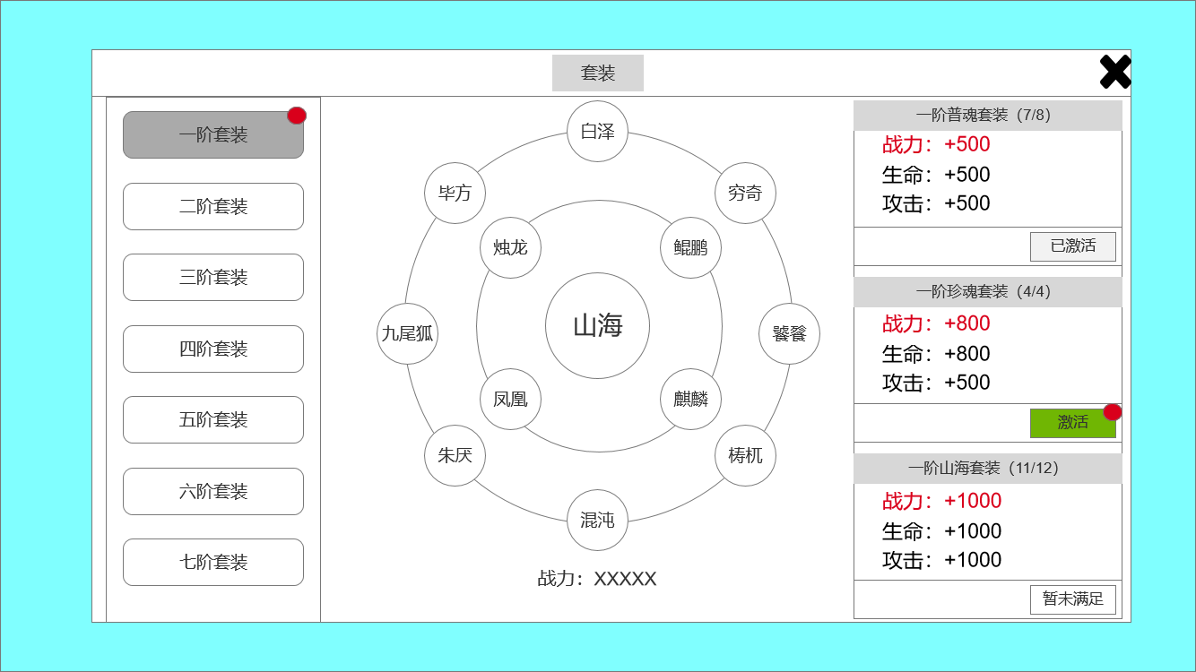
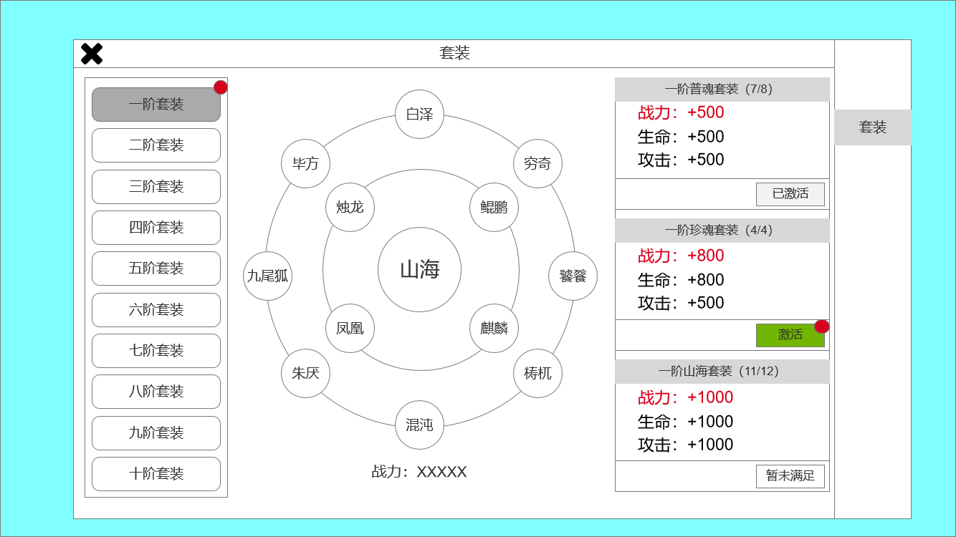
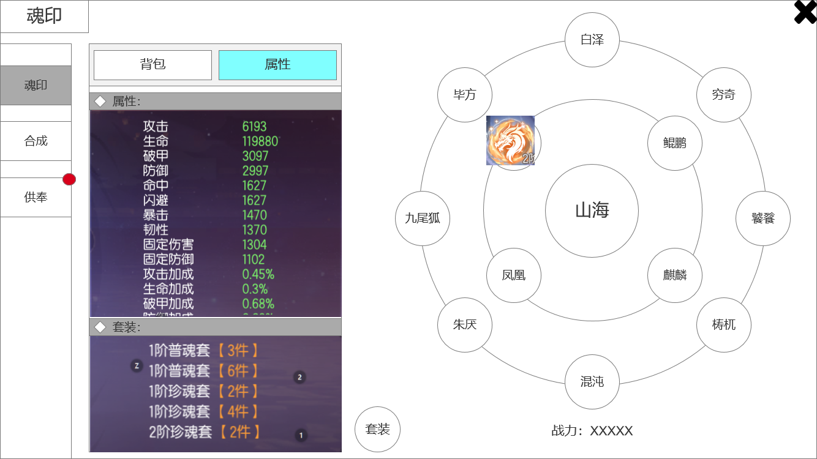
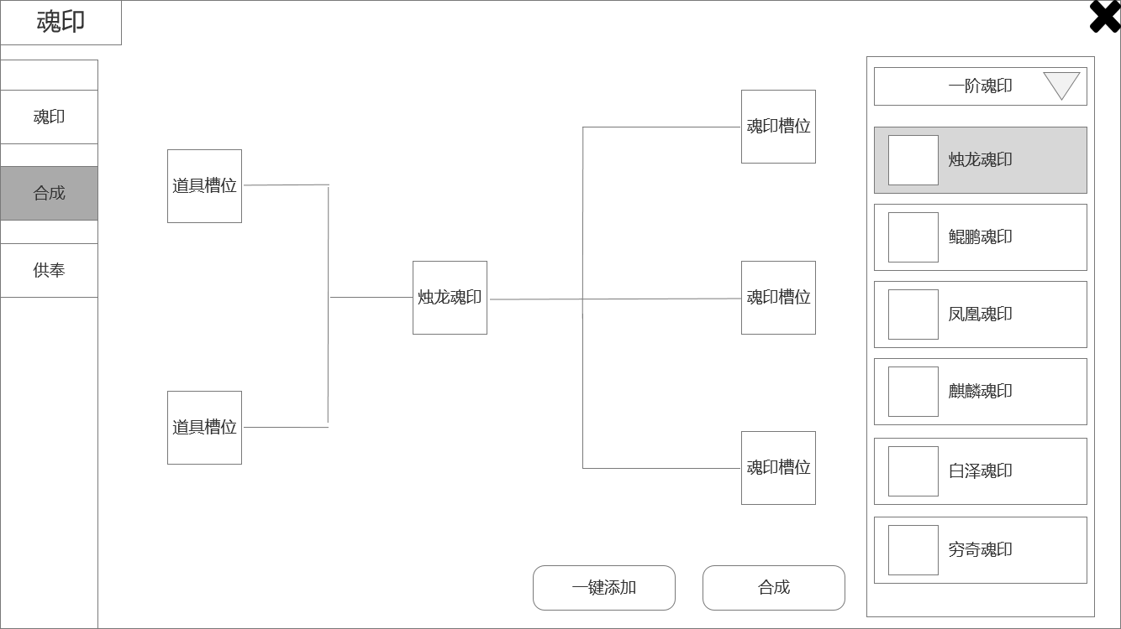
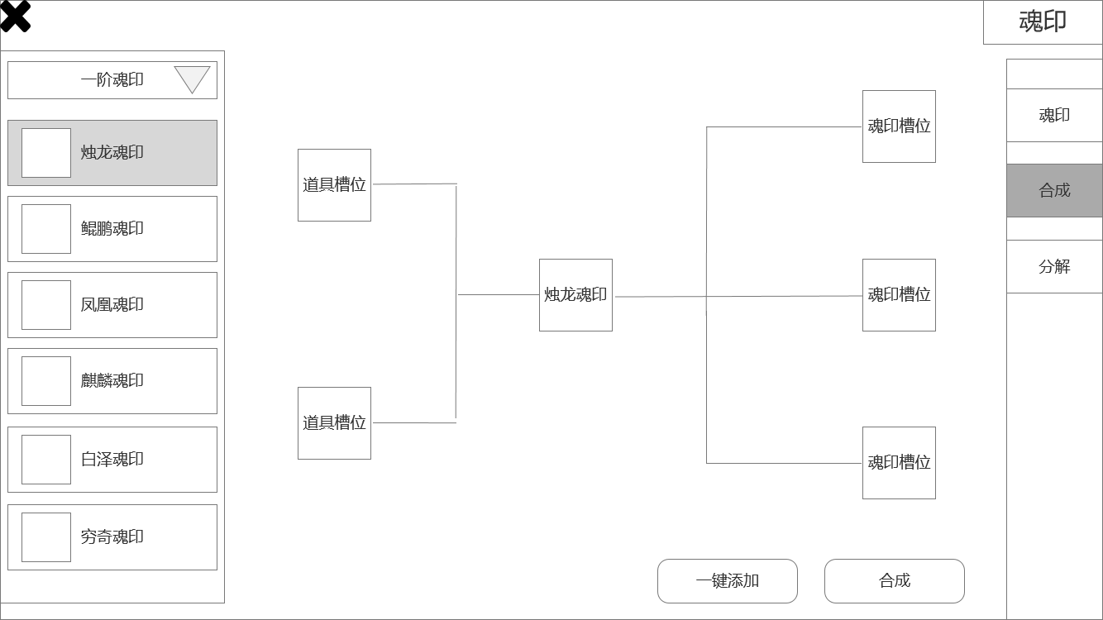
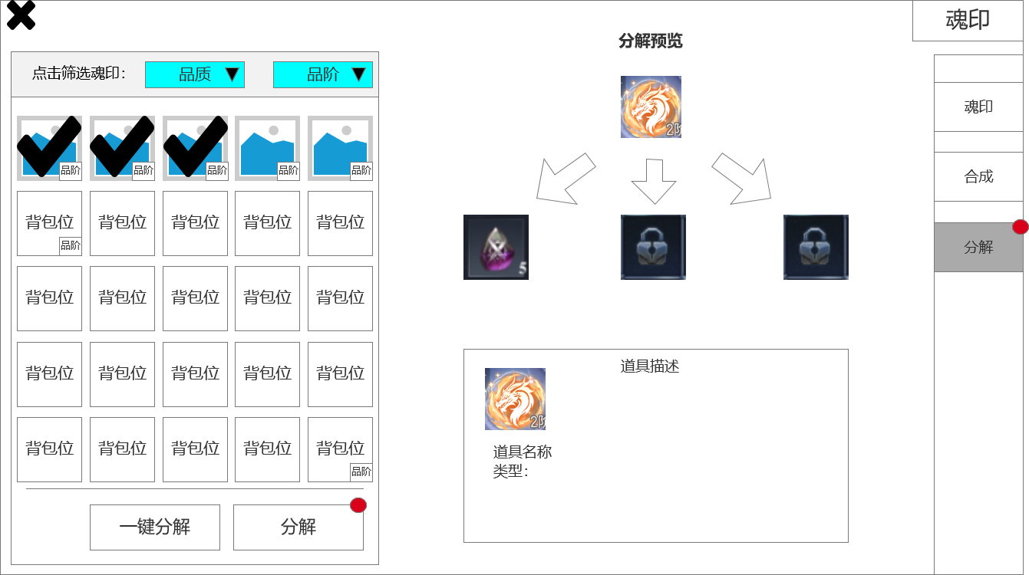
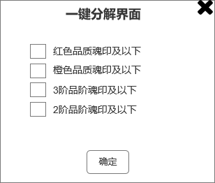
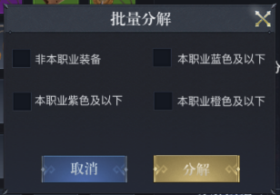
界面相关

▶ | 魂印：
 | 1、魂印产出待定，只能产出低品质魂印（如蓝色和橙色），高品质魂印（红色）只能通过合成获得
 | 2、共有12种魂印，使用山海经中异兽命名，（烛龙、鲲鹏、凤凰、麒麟、白泽、九尾狐、毕方、朱厌、穷奇、饕餮、梼杌、混沌）（前四种为珍惜魂印，后八种为普通魂印）
 | 3、魂印有品质和品阶之分，从低到高，品质（蓝-橙-红）、品阶（1阶-2阶-3阶......）
 | 4、通过在魂印盘中装备魂印，玩家获得属性加成，每种魂印只能装备一个，每个魂印都会提升玩家属性
▶ | 套装：
 | 5、装备多个同阶魂印时，可形成套装效果。“普通魂印”套装（白泽、九尾狐、毕方、朱厌、穷奇、饕餮、梼杌、混沌），“珍惜魂印”套装（烛龙、鲲鹏、凤凰、麒麟）
 | 6、当12种魂印（同阶）同时装备时，可激活“山海套装”效果
▶ | 合成：
 | 7、红色品质的魂印只能通过合成获得
 | 8、低品阶红色魂印合成时，材料仅需同阶橙色魂印即可。高品阶红色魂印合成时，除了同阶橙色魂印，还需要辅助道具（左侧道具槽放置）
 | 9、红色“普通魂印”合成，需要添加2个橙色魂印（魂印种类必须相同，烛龙必须用烛龙）
 | 10、红色“珍惜魂印”合成，需要添加3个橙色魂印（魂印种类必须相同）
▶ | 分解：
 | 11、分解：回收功能，通过消耗多余的魂印，获得道具奖励，分解出的道具未定，看数值策划
▶ | 包装：
 | 12、尽量贴近传统文化
 | 13、使用山海经异兽命名

2
 | 魂印主界面 属性界面
1
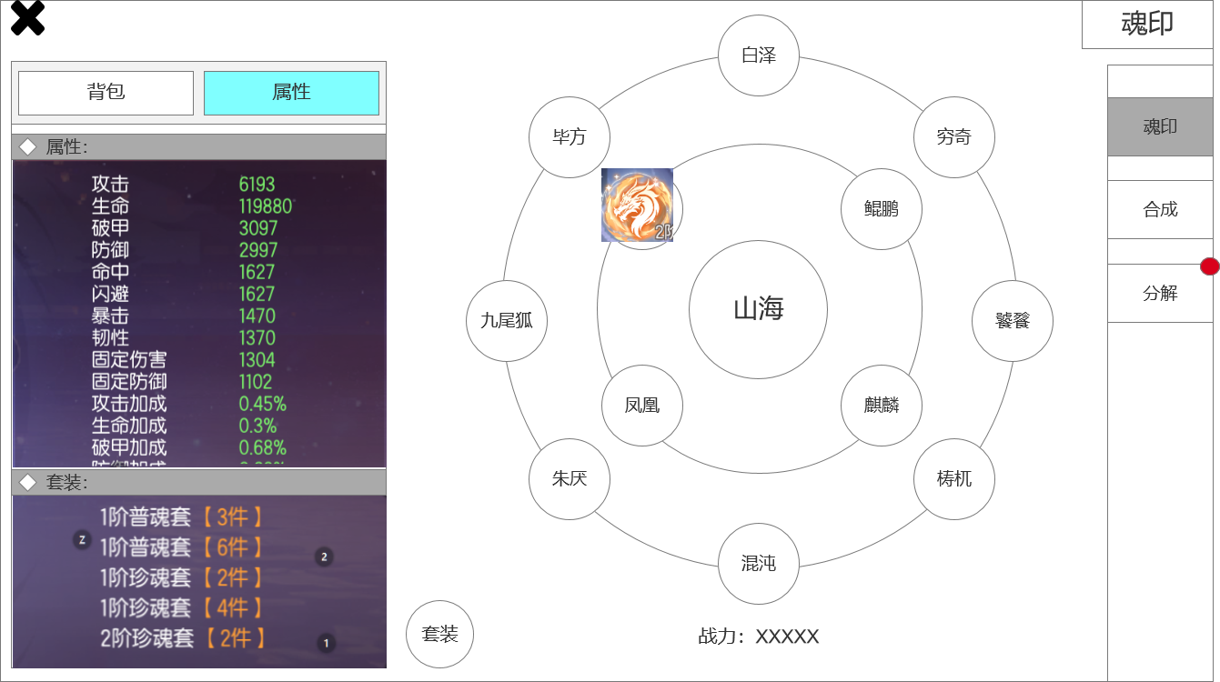
 |  | 1、属性详细界面，分为两个部分：
 |  | ▶ | 图片仅作参考，具体加成数值和套装分类，以策划案为准
 |  | ▶ | 1、魂印对玩家属性的总加成
 |  | ▶ | 2、玩家激活的套装数和名称
 |  | 2、魂印盘：展示魂印的镶嵌（装备）情况，魂印图片仅作参考
 |  | 3、展示页签选中效果和红点特效提示效果
 |  | 4、展示套装按钮，若有可激活套装，会有红点提示

3

4

 | 无框选标示界面

参考界面
